사이즈스팩
단위(CM)
YEZAC SHIRTS SIZE SPEC
 |  |  |  |  |  |  | 2019.08.19
 | 1. ROOMY (루미)
 | 구분 | 95 | 100 | 105 | 110 | 편차 | 허용치수
 | 목둘레 | 38.5 | 40.5 | 42.5 | 44.5 | 2 | (+,_)0.5
 | 어깨 | 46 | 48 | 50 | 52 | 2 | (+,_)0.5
 | 가슴둘레 | 108.5 | 113.5 | 118.5 | 123.5 | 5 | (+,_) 1
 | 허리둘레 | 101 | 106 | 111 | 116 | 5 | (+,_) 1
 | 밑단둘레 | 106 | 111 | 116 | 121 | 5 | (+,_) 1
 | 라운드 기장 | 78 | 79 | 80 | 81 | 1 | (+,_) 1
 | 소매화장 | 82 | 84 | 86 | 88 | 2 | (+,_)0.7
 | 반소매 기장 | 24 | 24.5 | 25 | 25.5 | 0.5 | (+,_)0.5
 | 반소매단 통 | 37 | 39 | 41 | 43 | 2 | (+,_)0.5
 | 커프스 둘레 | 24 | 25 | 26 | 27 | 1 | (+,_)0.3
SLIM FIT
 | 2. SLIM (슬림), COOL BIZ (쿨비즈)
 | 구분 | 95 | 100 | 105 | 110 | 편차 | 허용치수
 | 목둘레 | 38.5 | 40.5 | 42.5 | 44.5 | 2 | (+,_)0.5
 | 어깨 | 44 | 46 | 48 | 50 | 2 | (+,_)0.5
 | 가슴둘레 | 103 | 108 | 113 | 118 | 5 | (+,_) 1
 | 허리둘레 | 95 | 100 | 105 | 110 | 5 | (+,_) 1
 | 밑단둘레 | 104 | 109 | 114 | 119 | 5 | (+,_) 1
 | 라운드 기장 | 75 | 76 | 77 | 78 | 1 | (+,_) 1
 | 소매화장 | 84 | 86 | 88 | 90 | 2 | (+,_)0.7
 | 반소매 기장 | 23.5 | 24 | 24.5 | 25 | 0.5 | (+,_)0.5
 | 반소매단 통 | 34 | 36 | 38 | 40 | 2 | (+,_)0.5
 | 커프스 둘레 | 24 | 25 | 26 | 27 | 1 | (+,_)0.3
SKINNY FIT
 | 3. SKINNY FIT(스키니핏)
 | 구분 | 95 | 100 | 105 | 110 | 편차 | 허용치수
 | 목둘레 | 38.5 | 40.5 | 42.5 | 44.5 | 2 | (+,_)0.5
 | 어깨 | 44 | 46 | 48 | 50 | 2 | (+,_)0.5
 | 가슴둘레 | 99 | 104 | 109 | 114 | 5 | (+,_) 1
 | 허리둘레 | 91 | 96 | 101 | 106 | 5 | (+,_) 1
 | 밑단둘레 | 99 | 104 | 109 | 114 | 5 | (+,_) 1
 | 라운드 기장 | 75 | 76 | 77 | 78 | 1 | (+,_) 1
 | 소매화장 | 84 | 86 | 88 | 90 | 2 | (+,_)0.7
 | 반소매 기장 | 22.5 | 23 | 24 | 24.5 | 0.5 | (+,_)0.5
 | 반소매단 통 | 32 | 34 | 36 | 38 | 2 | (+,_)0.5
 | 커프스 둘레 | 24 | 25 | 26 | 27 | 1 | (+,_)0.3

 | 4. YEZAC X CASTELBAJAC
 | 구분 | 95 | 100 | 105 | 110 | 편차 | 허용치수
 | 목둘레 | 38.5 | 40.5 | 42.5 | 44.5 | 2 | (+,_)0.5
 | 어깨 | 44 | 46 | 48 | 50 | 2 | (+,_)0.5
 | 가슴둘레 | 103 | 108 | 113 | 118 | 5 | (+,_) 1
 | 허리둘레 | 95 | 100 | 105 | 110 | 5 | (+,_) 1
 | 밑단둘레 | 104 | 109 | 114 | 119 | 5 | (+,_) 1
 | 라운드 기장 | 75 | 76 | 77 | 78 | 1 | (+,_) 1
 | 소매화장 | 84 | 86 | 88 | 90 | 2 | (+,_)0.7
 | 반소매 기장 | 23.5 | 24 | 24.5 | 25 | 0.5 | (+,_)0.5
 | 반소매단 통 | 34 | 36 | 38 | 40 | 2 | (+,_)0.5
 | 커프스 둘레 | 24 | 25 | 26 | 27 | 1 | (+,_)0.3

정상-택
2019 FALL / WINTER - YEZAC TAG
 |  |  |  |  |  | 일자: 2019.08.19

 | 120수 | 수피마 | 뉴 져지 | 엑티비티 | 코지페브릭 (젠틀맨)
 | 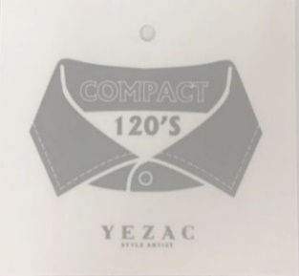
 | 고번수 면 세탁 후 부드러움이 유지되고, 광택이 우수하고 지속적인 세탁에도 구김 발생이 적음 | 섬유가 긴 초장면 목화 수피마 코튼 부드러운 감촉 표현이 매끄러워 내구성 우수하며, 색을 잘 흡수하여 색감표현에 우수함 | 편하고 가벼운 착용감과 쾌적한 통기성 우븐소재 장점과 외관을 표현하며 져지 특성을 차별화한 상품에 부착 | 드레이프성을 실현하는 스트레치 소재로 최적의 형태 안정성과 착용감을 부여하는 기능성 소재 택 | 하이 퀄리티 소재 블랜딩 기법과 특수 브러쉬 가공 기술력 바탕으로 한 프리미엄 상품에 부착되는 택
 | 울믹스 | 벰버그 | 캐시미어 | 써모라이트 | 에코텍스

 | 드레이프성이 우수하고, 착용감과 보온성이 좋음 고급 소재 울이 함유된 상품에 부착 | 천연 목화 씨앗에서 추출한 친환경 기능성 소재로 부드러운 터치감과 흡수성, 통기성이 탁월한 수입 소재 | 캐시미어 상품에 부착 캐시미어 산양에서 채취한 모사를 이용하여 능직으로 짠 섬유 촉감이 부드럽고 보온성이 뛰어남 | 써모라이트 상품에 부탁되는 택 듀폰사의 대표적인 보온용 소재 내부에 공기주머니를 형성하여 외부의 차가운 공기를 차단 시키고 내부 열을 보존하는 섬유 | 에코텍스는, 엄격한 관리기준과 국제시험기준에 의해 스위스에서 인정받은 섬유에 부착되는 택
 | 져 지 | 스트레치 | BCI | 이지익스트림 | SR
 | 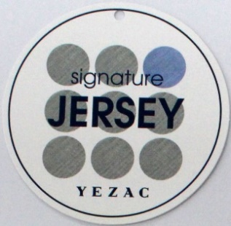
 | 드레스라인- 고급스러운 외관, 형태의 안정성, 최고급 수피마 면 캐주얼라인-편한 착용감과 캐적한 통기성 우븐소재 장점과 외관을 표현하며 져지 특성을 차별화한 상품에 부착 | 천연 소재가 주는 텍스쳐와 드레이프성을 실현하는 스트레치 소재로 최적의 형태 안정성과 착용감을 부여하는 기능성 소재 택 | 기본적으로 화학적 요소를 사용하지 않은 지속 가능한 친환경 소재에 부착되는 BCI (Better Cotton Initiative)택 | 소프트하고 드레이프성이 좋은 경량 스트레치 기능성 택 | 부드러운 촉감, 고급스러운 광택 세탁 후, 건조가 빠르고 구김방지 효과 탁월
 | 모 달 | 텐 셀 | 스타일리쉬 화이트라인 | 프리미엄 | 핸드크래프트
 |  |  |  | 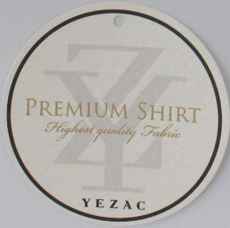
 | 면과 비슷한 성질을 가지나, 면에 비해 수축이 적고 탄성이 뛰어남 흡습성이 커서 염색이 용이함 윤기가 좋은 편이고 반복 세탁에도 부드러움을 유지함 | 다림질로부터 자유롭게 데일리 아이템으로 만족감이 우수함 고급원사로 고급스러운 광택 제공하고 편안한 착용감을 가지고 있음 텐셀 소재에 부착 | 세련된 패션감각과 라이프 스타일을 즐기는 현대 남성을 위한 디자인 라인에 부착되는 택 | 소프트한 터치감 고급스러운 광택강조 고번수의 프리미엄 셔츠에 부착하는 프리미엄 택 | YEZAC만의 프리미엄 리미티드 디자인 HandCraft 즉, 수작업에 의한 소량생산 제품에 부착되는 택
 | 이탈리안패브릭 | 논 아이롱 | 텍스타일 컬렉션 | 타이프리
행사 택
행사 택
 | 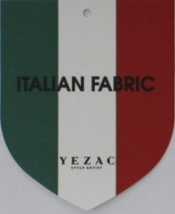 | 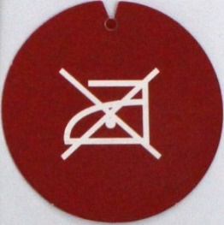 | 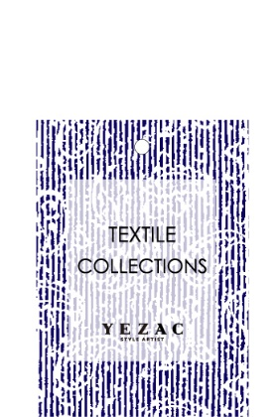
 | High Quality원단 사용으로 수입소재 특성상 한정된 수량만 공급 ITALY에서 직수입한 최고급 원단에 부착 | 다림질이 필요 없는 상품에 부착되는 택 | 현대 남성의 다양한 라이프 스타일을 충족시킬 수 있는 예작에서 선보이는 다양한 프린트 상품에 부착되는 텍스타일 컬렉션 택 | ON.OFF-TIME 모두 활용 가능한 비즈니스 캐주얼 상품에 부착 하는 택

